Sheet1
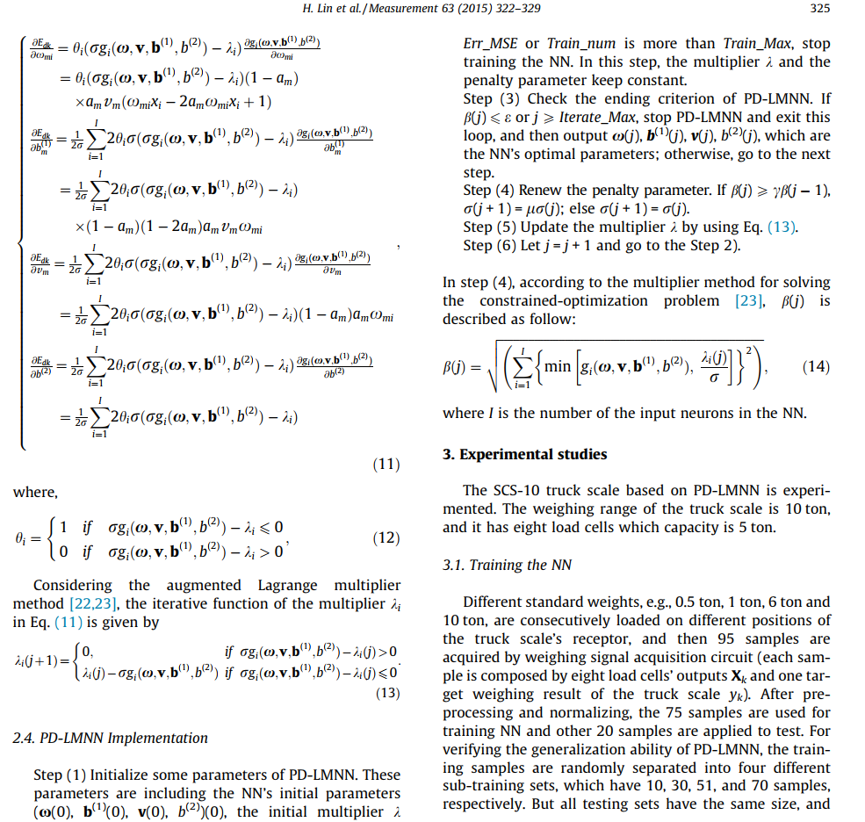
漏失速度、漏失量和塑性黏度具有严格正向关关系，这个作为约束
漏失速度 | 漏失量 | 塑性黏度 | 泵压 | 钻井液排量 | 钻速 | 井深 | 裂缝宽度
38 | 95 | 14 | 11 | 11 | 6.02 | 115.09 | 1.71
42 | 105 | 16 | 5 | 5 | 8.34 | 229 | 2.20
0 | 0 | 9 | 18 | 34 | 4.32 | 310 | 0.031
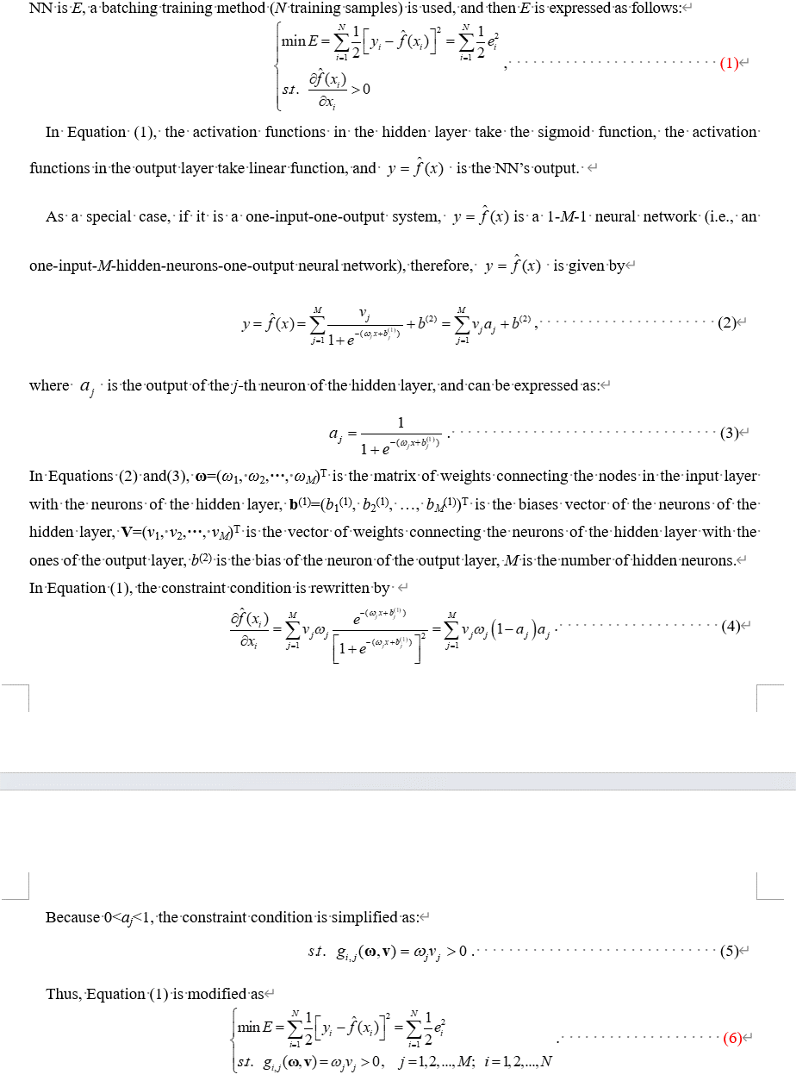
0 | 0 | 9 | 18 | 34 | 5.07 | 350 | 0.01
0 | 0 | 15 | 16 | 45 | 7 | 445 | 0
0 | 0 | 14 | 18 | 34 | 6.2 | 510 | 0
0 | 0 | 14 | 18 | 34 | 5.45 | 550 | 0
0 | 0 | 14 | 18 | 34 | 4.76 | 670 | 0
0 | 0 | 15 | 16 | 34 | 5.33 | 710 | 0
60 | 167 | 14 | 16 | 34 | 6.11 | 758 | 1.90
0 | 0 | 15.0 | 16 | 45 | 4.21 | 924 | 0
1.5 | 6 | 14.0 | 16 | 45 | 5.60 | 1068 | 0.31
4 | 15 | 14.0 | 16 | 45 | 6.77 | 1089 | 0.15
20 | 60 | 17 | 18 | 34 | 7 | 1194 | 1.75
30 | 40 | 17.0 | 16 | 45 | 6 | 1197 | 1.61
15 | 10 | 16.0 | 18 | 34 | 4.7 | 1210 | 1.40
8 | 16 | 20.0 | 16 | 45 | 5.09 | 1299 | 0.70
0 | 0 | 18.0 | 16 | 45 | 6.89 | 1358 | 0.01
70 | 140 | 19.0 | 6 | 24 | 5.12 | 1370 | 3.10
61 | 122 | 19.0 | 6 | 24 | 4.37 | 1384 | 2.70
参考1
46 | 69 | 19.0 | 6 | 24 | 3.38 | 1402 | 1.93
43 | 86 | 19.0 | 6 | 24 | 2.64 | 1428 | 1.85
16 | 48 | 19.0 | 6 | 24 | 2.16 | 1450 | 1.56
6 | 13 | 19.0 | 6 | 24 | 2.09 | 1460 | 1.22
4 | 10 | 19.0 | 6 | 24 | 2.02 | 1461 | 0.90
3 | 9 | 19 | 6 | 24 | 1.89 | 1471 | 0.60
40 | 80 | 16.0 | 6 | 24 | 3.26 | 1540 | 2.53
27 | 57 | 16.0 | 6 | 24 | 3.03 | 1579 | 1.78
13 | 18 | 17.0 | 6 | 24 | 4.95 | 1589 | 1.60
11 | 23 | 16.0 | 16 | 36 | 2.27 | 1637 | 1.55
4 | 9 | 18.0 | 6 | 24 | 2.23 | 1648 | 1.07
2 | 5 | 20.0 | 6 | 24 | 6.62 | 1673 | 0.81
1 | 2 | 20.0 | 6 | 24 | 3 | 1677 | 0.01
0 | 0 | 17.0 | 10 | 36 | 4.78 | 1726 | 0
2 | 5 | 17.0 | 6 | 24 | 8.95 | 1765 | 0.04
9 | 18 | 17.0 | 6 | 24 | 8.39 | 1777 | 1.73
4 | 12 | 20 | 16 | 34 | 6.21 | 1790 | 1.10
0 | 0 | 20 | 16 | 34 | 2.59 | 1830 | 0
0 | 0 | 26 | 10 | 36 | 1.93 | 1880 | 0
3 | 11 | 18.0 | 10 | 36 | 1.99 | 1906 | 0
5 | 16 | 18.0 | 12 | 36 | 2.16 | 1937 | 0
0 | 0 | 17.0 | 12 | 36 | 2.47 | 2000 | 0
0 | 0 | 19.0 | 12 | 36 | 3.37 | 2050 | 0
0 | 0 | 23.0 | 12 | 36 | 3.47 | 2099 | 0
0 | 0 | 25.0 | 12 | 36 | 2.41 | 2100 | 0
2 | 4 | 25.0 | 12 | 36 | 11.42 | 2135 | 0.41
3.5 | 12 | 21.0 | 12 | 36 | 2.90 | 2194 | 0.86
0 | 0 | 20.0 | 12 | 36 | 3.25 | 2263 | 0
35 | 70 | 16.0 | 12 | 36 | 9.3 | 2309 | 2.43
23 | 46 | 17.0 | 12 | 36 | 1.54 | 2340 | 2.16
18 | 54 | 17.0 | 12 | 36 | 1.77 | 2388 | 1.73
9 | 18 | 20.0 | 12 | 36 | 1.89 | 2407 | 1.67
8.5 | 17 | 18.0 | 12 | 36 | 2 | 2429 | 1.42
51 | 135 | 20.0 | 12 | 36 | 2.91 | 2470 | 2.61
75 | 215 | 19.0 | 12 | 36 | 11.76 | 2484 | 3.21
70 | 160 | 23.0 | 12 | 36 | 10.08 | 2491 | 3.05
56 | 122 | 23.0 | 8 | 24 | 2.54 | 2514 | 2.64
40 | 120 | 25.0 | 12 | 36 | 6.48 | 2549 | 1.94
15 | 30 | 24.0 | 8 | 24 | 1.99 | 2557 | 1.43
4 | 12 | 21.0 | 7 | 24 | 1.95 | 2600 | 0.61
2 | 6 | 20.0 | 7 | 24 | 1.64 | 2664 | 0.31
6 | 12 | 22.0 | 12 | 36 | 2.73 | 2695 | 0.81
8 | 21 | 23.0 | 12 | 36 | 4 | 2721 | 1.12
8 | 16 | 22.0 | 13 | 36 | 1.89 | 2763 | 1.21
5 | 15 | 19.0 | 13 | 36 | 2.39 | 2805 | 0.70
0 | 0 | 19.0 | 13 | 36 | 3.34 | 2811 | 0
0 | 0 | 28.0 | 13 | 36 | 1.44 | 2840 | 0
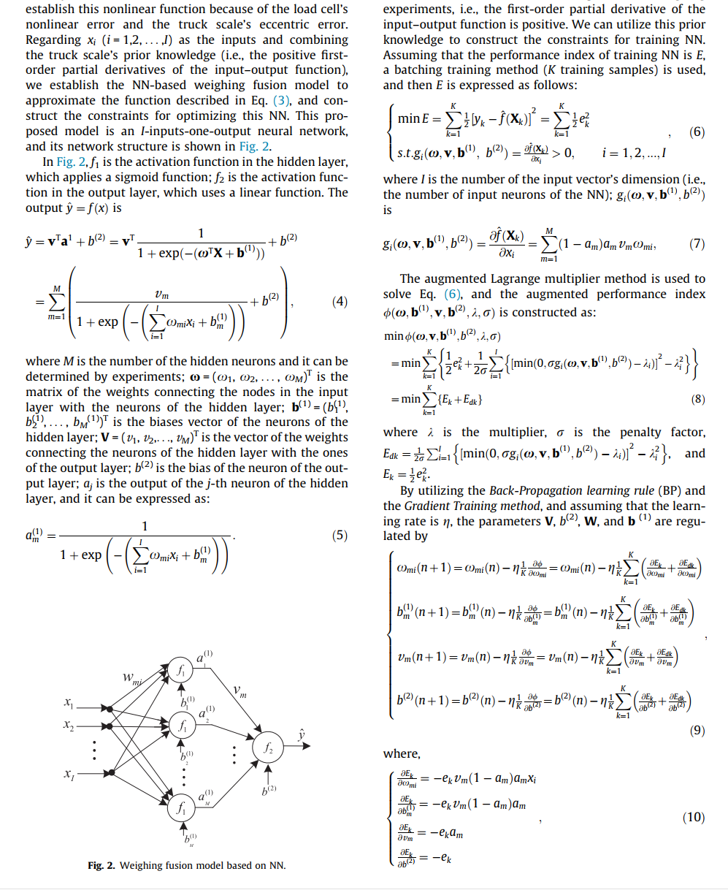
11 | 23 | 27.0 | 13 | 36 | 1.87 | 2887 | 1.12
0 | 0 | 25.0 | 13 | 36 | 2 | 2925 | 0
1.5 | 5 | 26.0 | 13 | 36 | 2.11 | 2937 | 0
0.8 | 1.6 | 25.0 | 7 | 24 | 3.11 | 2943 | 0.36
0 | 0 | 25.0 | 14 | 36 | 2.14 | 2974.40 | 0
0 | 0 | 21.0 | 8 | 24 | 2.02 | 2979.26 | 0
1.1 | 2.5 | 26.0 | 14 | 36 | 3.21 | 3030 | 0.36
1.2 | 2.4 | 23.0 | 14 | 36 | 1.99 | 3075 | 0.45
1.3 | 3.9 | 22.0 | 15 | 36 | 2.64 | 3119 | 0.56
2.5 | 5 | 22.0 | 15 | 36 | 3.73 | 3169 | 0.46
1.2 | 2.4 | 21.0 | 15 | 36 | 2.35 | 3220 | 0.31
1.14 | 3.6 | 21.0 | 15 | 36 | 3 | 3259 | 0.52
1.5 | 5 | 21.0 | 15 | 36 | 3.26 | 3263 | 0.60
0.9 | 10 | 21.0 | 15 | 36 | 2.07 | 3306 | 0.40
1.7 | 15 | 23.0 | 15 | 36 | 2.15 | 3366 | 0.96
1.4 | 7.2 | 20.0 | 15 | 36 | 2.96 | 3377 | 0.59
1.3 | 4.2 | 22.0 | 15 | 36 | 4.29 | 3431 | 0.45
1.25 | 2.5 | 20.0 | 15 | 36 | 2.20 | 3492 | 0.41
1.21 | 3.6 | 20.0 | 15 | 36 | 1.94 | 3562 | 0.34
1.12 | 4.5 | 20.0 | 15 | 36 | 2.4 | 3606 | 0.38
1.41 | 6.4 | 21.0 | 15 | 36 | 1.35 | 3611 | 0.35
0 | 0 | 22.0 | 15 | 36 | 1.94 | 3644 | 0
2 | 18 | 23.0 | 16 | 36 | 1.76 | 3675 | 0.76
参考2

如有必要，可对数据进行调整与美化

